Fotos
 | INVENTARIO DE EQUIPOS CIENCIAS DEL MAR 2022
NO. | NOMBRE | CANTIDAD | UBICACIÓN | FOTOGRAFÍA
1 | Agitador de tamices de ocho niveles (8mm, 4mm, 2mm, 1mm, 500µm, 250µm, 125µm y 63 µm) | 1 | 102 | 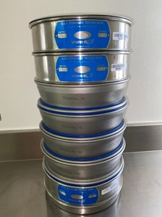
2 | Almádana 3 libras | 2 | 101 | 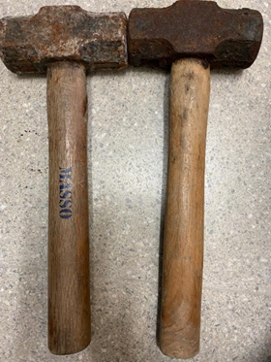
3 | Almádana 4 libras | 2 | 101 | 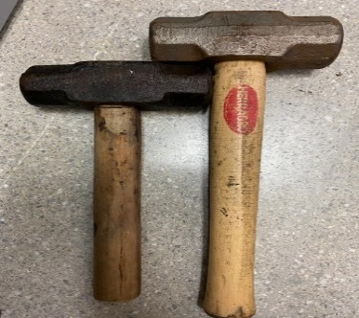
4 | Anemómetro digital | 1 | 101 | 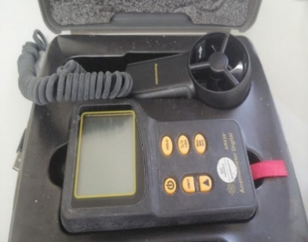
5 | Balanza Analítica | 1 | 101 | 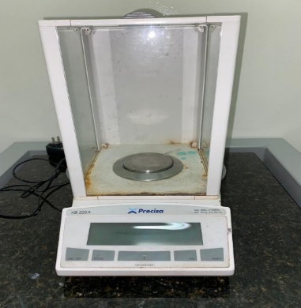
6 | Balanza Analítica | 1 | 102 | 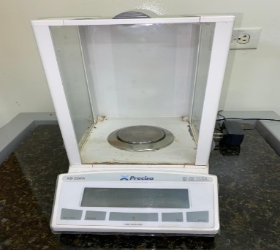
7 | Balanza granataria de brazo triple | 1 | 101 | 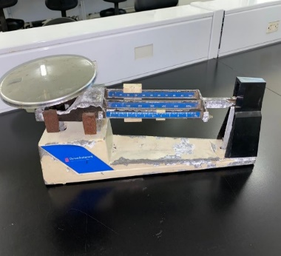
8 | Baño Maria | 1 | 102 | 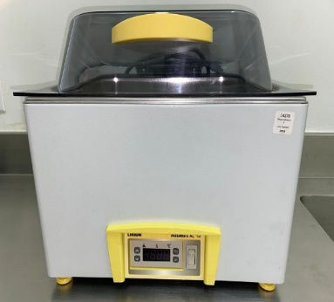
9 | Base para cabina de extracción | 1 | 102 | 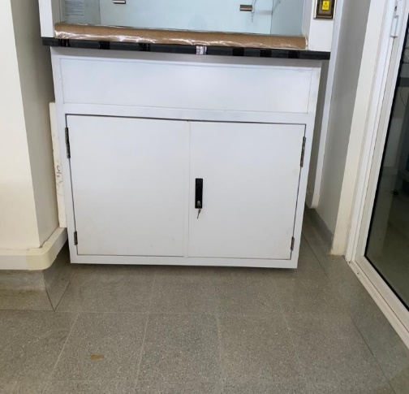
10 | Binocular | 1 | 101 | 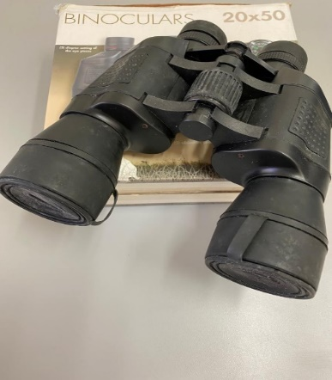
11 | Botella Van Dorn | 1 | 101 | 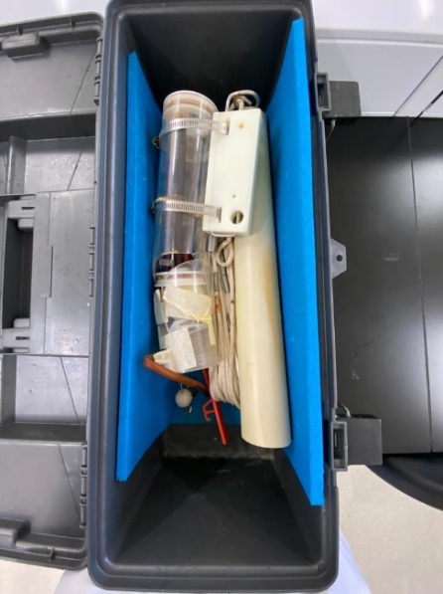
12 | Brújula Brunton | 5 | 101 | 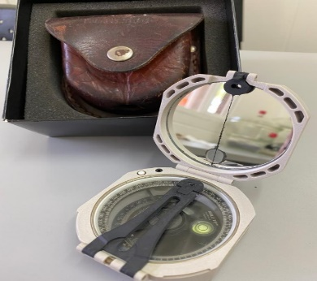
13 | Cabina Extractora | 2 | 101 - 102
14 | Calibrador metálico | 9 | 101 | 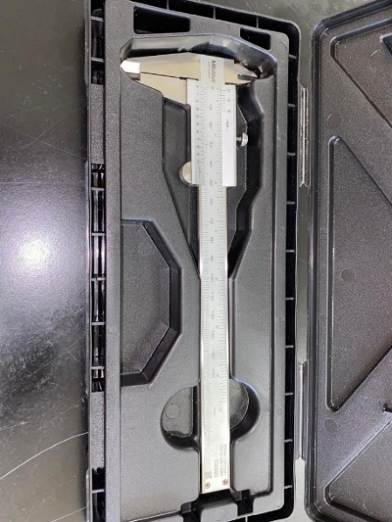
15 | Calibrador plástico | 2 | 101 | 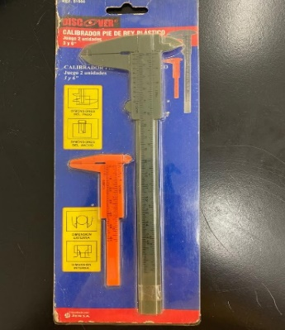
16 | Carrete de cuerda (Verde con blanco) | 1 | 101 | 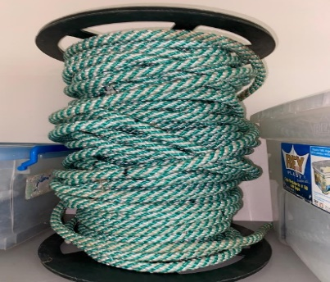
17 | Cámara Digital | 1 | 101 | 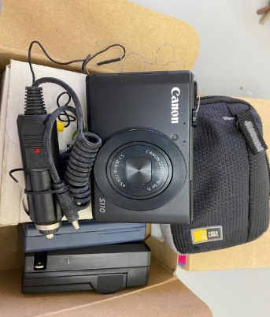
18 | CTD | 1 | 101 | 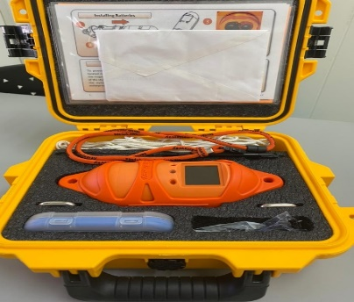
19 | Centrifuga | 2 | 101 | 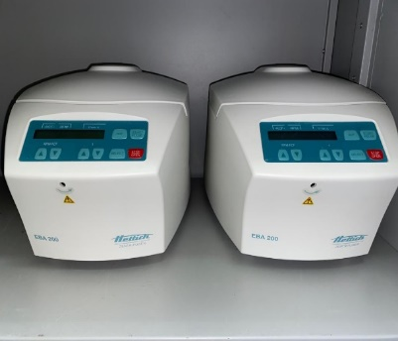
20 | Cronómetro | 4 | 101 | 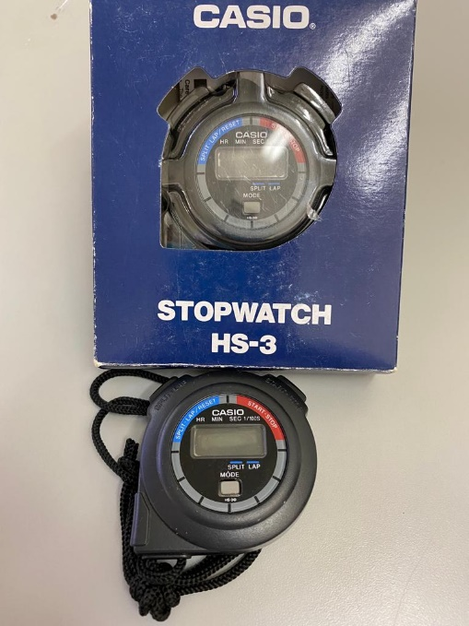
21 | Cuerda de 20m con soporte naranja | 2 | 101 | 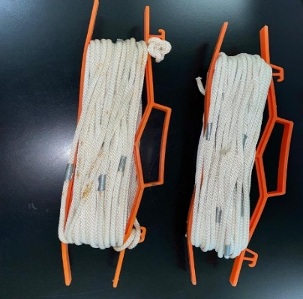
22 | Desecador | 2 | 101 | 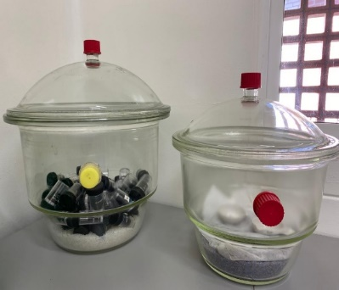
23 | Destilador de agua | 1 | 102 | 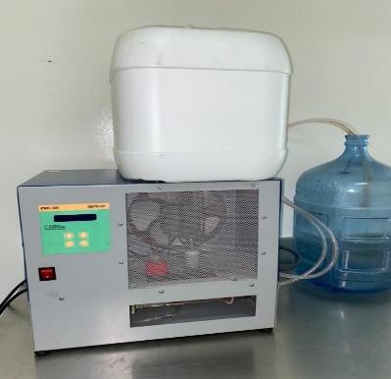
24 | Disco secchi + cuerda con soporte naranja | 1 | 101 | 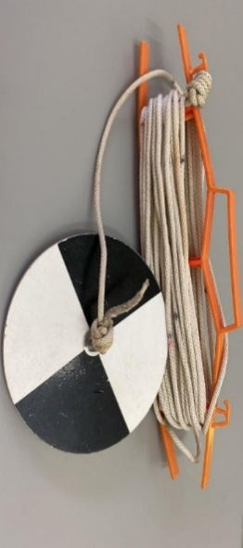
25 | Draga Eckman | 1 | 101 | 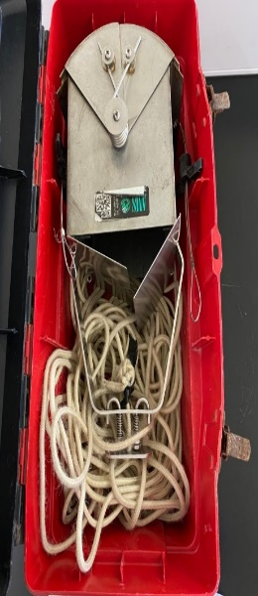
26 | Ecosonda Humminbird | 1 | 101 | 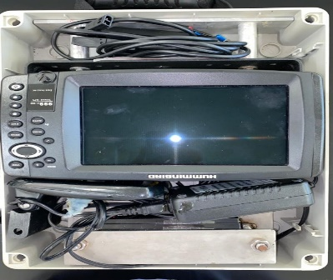
27 | Escrubber para cabina de extracción | 1 | 102 | 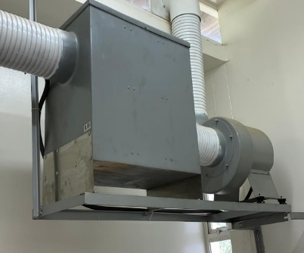
28 | Estereoscopios | 19 | 102 | 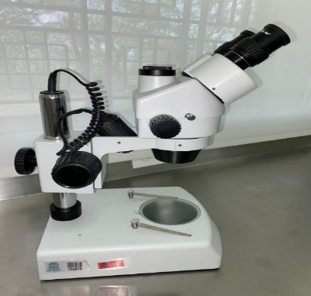
29 | Filter Holder (vasos de filtracion) | 3 | 101 | 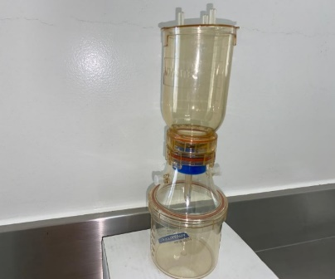
30 | Flujómetro mecánico | 1 | 101 | 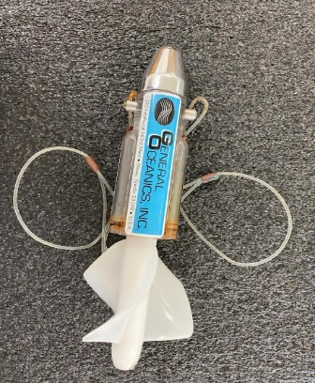
31 | Gavinete de reactivos (amarillo) | 1 | 102
32 | Gavinete de reactivos (gris) | 1 | 102
33 | GPS | 4 | 101 | 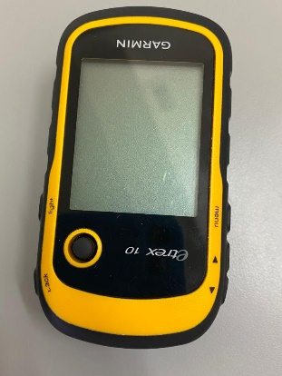
34 | Gramera digital pequeña | 1 | 101 | 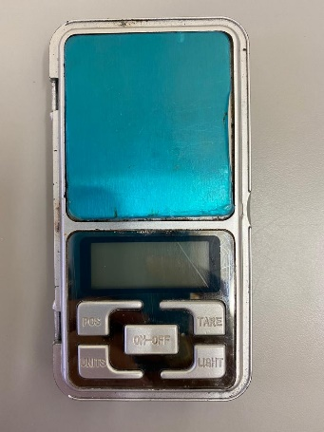
35 | Gramera digital (negra) | 1 | 101 | 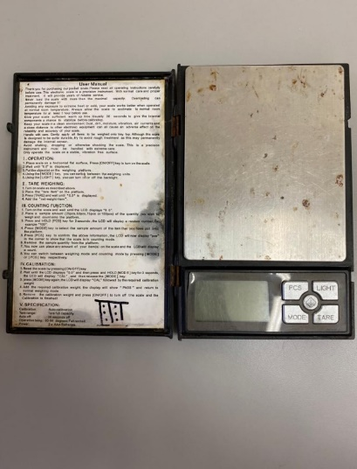
36 | Horno de Conveccion BINDER | 1 | 102 | 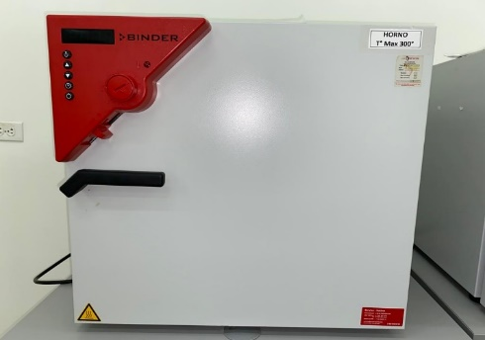
37 | Incubadora BINDER | 1 | 102 | 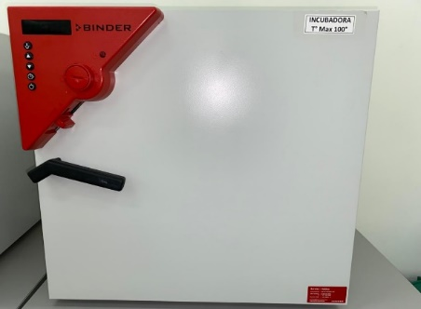
38 | Lupas dual mineral | 9 | 101 | 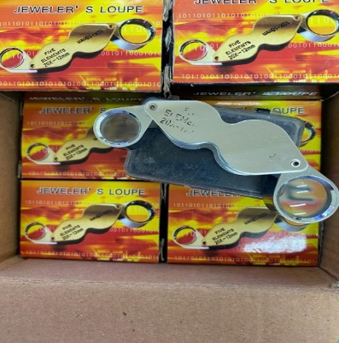
39 | Luxómetro digital | 1 | 101 | 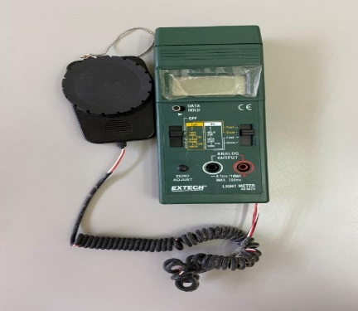
40 | Martillo de geología | 6 | 101 | 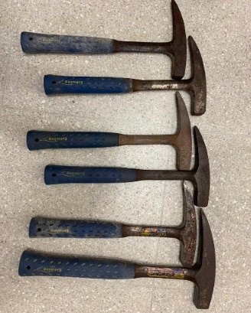
41 | Martillo de geología | 2 | 101 | 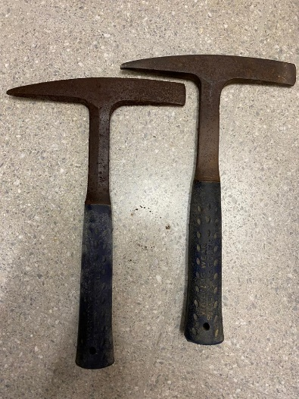
42 | Medidor de pH | 2 | 101 | 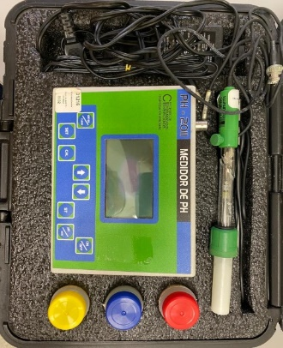
43 | Mesa anti vibratoria | 2 | 101 - 102 | 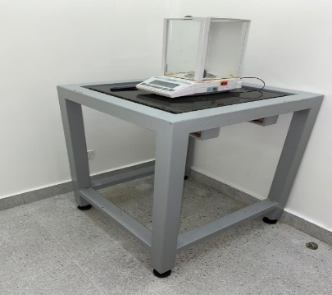
44 | Microondas LG | 1 | 102 | 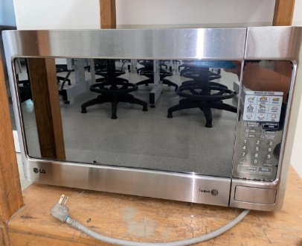
45 | Microscopios | 11 | 101 | 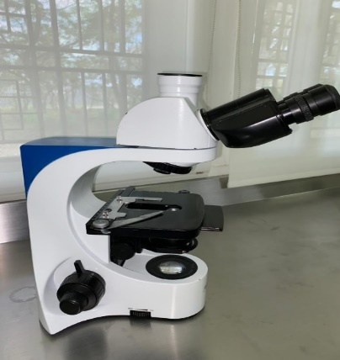
46 | Multiparametro | 1 | 101 | 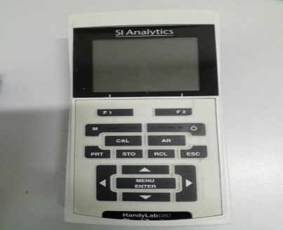
47 | Nevera 420L | 1 | 102 | 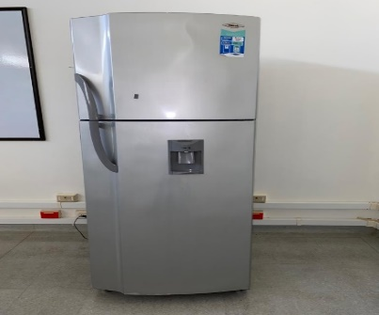
48 | Penetrómetro de bolsillo + estuche rojo | 3 | 101 | 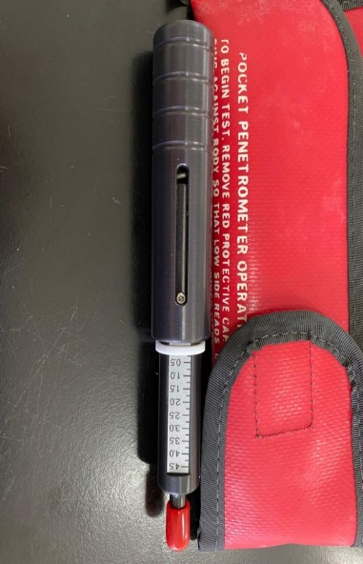
49 | Pesa | 1 | 101 | 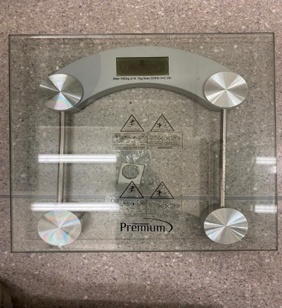
50 | Plancha de calentamiento | 1 | 101 | 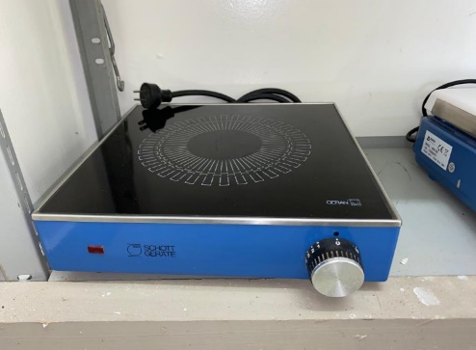
51 | Plancha de calentamiento y agitación | 9 | 101 | 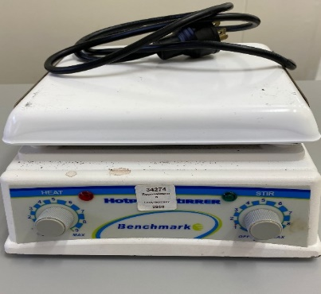
52 | Plancha de calentamiento y agitación | 2 | 101 | 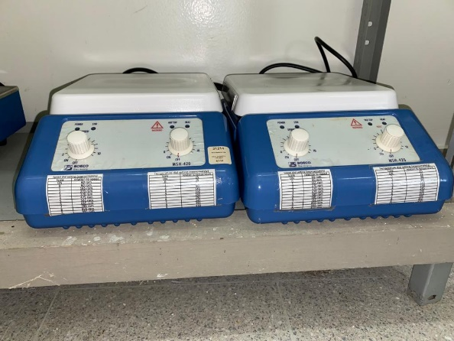
53 | Profundimetro | 1 | 101 | 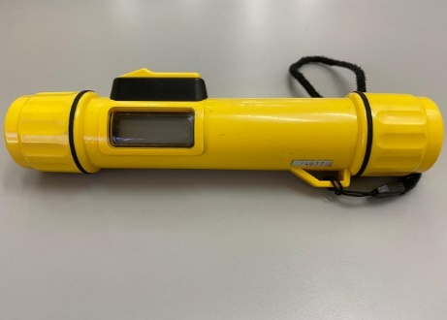
54 | Plomada de punta | 2 | 101 | 
55 | Red Corriente DRIFT NET (Rectángular) 500μm | 2 | 101 | 
56 | Red surber | 2 | 101 | 
57 | Refractómetro (Salinometro) | 1 | 101 | 
58 | Sonda de conductividad | 2 | 101 | 
59 | Sonda de oxigeno | 2 | 101 | 
60 | Sonda de pH | 1 | 101
61 | Termómetro de tierra | 1 | 101 | 
62 | Termohigrómetros Digital | 1 | 101 | 
63 | termohigrómetro Digital | 3 | 102 - 103 | 
64 | termohigrómetro Digital | 3 | 101 - 102 | 
65 |  | 1 | 101

